상품제안서
럭셔리 크리스탈 볼펜 SET | 상품코드: S03988

 |  |  |  |  |  |  | 02-713-8555 | www.synergygift.co.kr
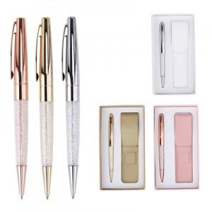 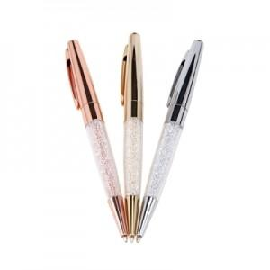 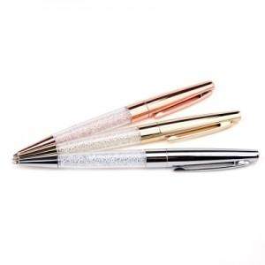

【상세/제작정보】 | 정품 스와브로스키 크리스탈이 있어 더욱 고급스럽습니다. 볼펜파우치와 케이스 세트 구성으로 선물용으로 좋습니다.

【인쇄/포장옵션】 | 레이저 / 포장지포장

【공급단가】 | 수량 | 20~ | 50~ | 100~ | 500~ | 1,000~
*VAT별도 | 단가 | 18,220원 | 17,550원 | 16,870원 | 16,200원 | 15,790원

【상품 URL】 | https://www.synergygift.co.kr:443/src/goods_detail.php?gdno=14031

